專案內容
項目 | 說明
切片軟體名稱 | 先使用內部名稱，暫緩4月中行銷部協助命名。
功能 | -3D view -自動方向校正 -自動Hollowing(中空處理) -自動Drain Hole / Drilling(排液孔) -Base / Raft / Build Plate Preparation(基底生成) -Filling / Internal Structure(內部填充結構) -自動長支撐 -列印參數 -機台選擇 -切片 -機台連線送印 -模式: 正畸模型 -模式: 手術導版 -模式: 咬合板/牙合墊 -模式: Temp C&B (臨時牙冠/牙橋) -帳號功能 -刪除口掃檔案不規則部分 -壓製文字 | 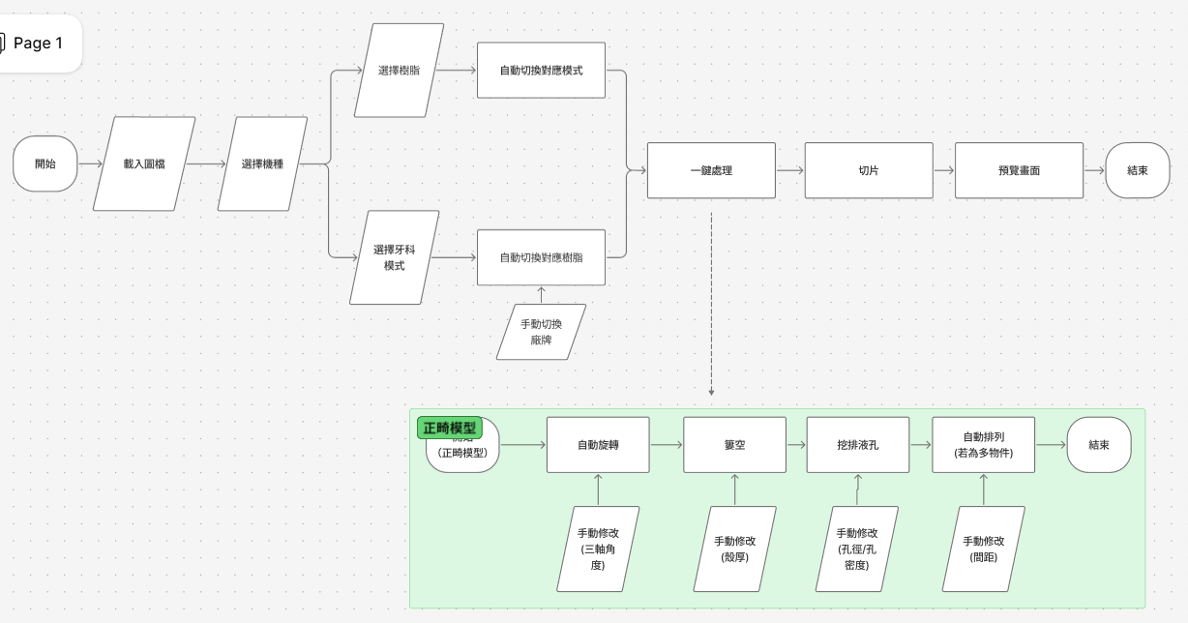
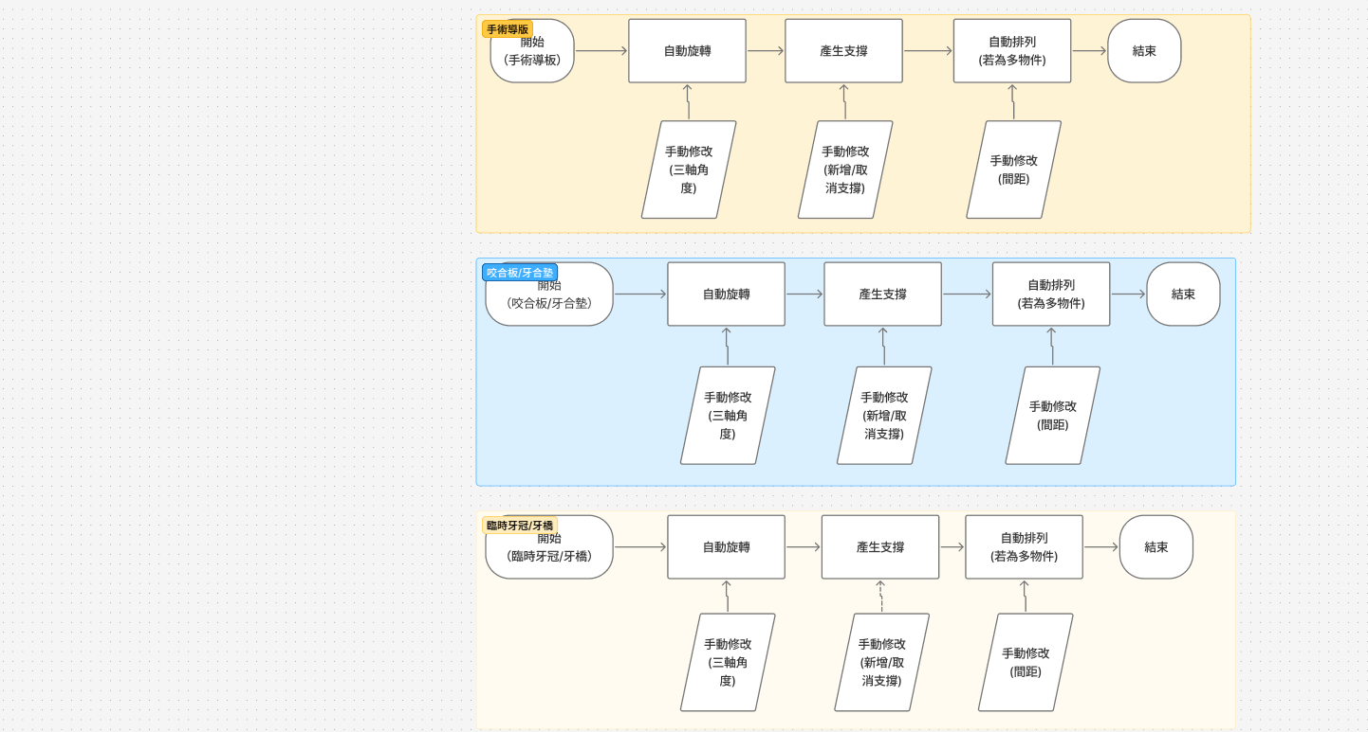
路徑流程 | 如右圖。
帳號規格 | 沿用PhrozenGo帳號規則，視為PhrozenGO擴充功能，增加線上切片功能、檔案管理功能。
測試機網址 | https://dentalslice.onrender.com/#/
正式機網址 | 待補上
上線規劃 | 1. 上半年第一階段: - 4月中MVP上線， 單一模型(僅必要功能)。 - 6/29可收費第一版上線。 單一模型，基礎版(本地運算)。 2. 下半年第二階段: - 進階版(雲端主機運算，依流量分級數)。 - 時程待評估。
主機 | 1. 上半年第一階段: 公司現有主機。 2. 下半年第二階段: 評估流量後規劃。 之前Vance製作伺服器評估資料連結
運算位置 | 1. 上半年第一階段: 6/29上線， 單一模型，基礎版(本地運算)。 2. 下半年第二階段: 收集基礎版流量資訊後，評估雲端流量成本。修改程式後推出雲端版(雲端主機運算，依流量分級數，價格待訂)
網域 | Max詢問Tony 此專案網域是否可放在圖庫網站下
收費模式 | 建議: 1. 基礎版(本地運算)。 2. 進階版(雲端主機運算)，依流量分級數，各級數流量價格待訂。 3. 企業合作(客製化)。
相關資料詢問紀錄 | 牙科切片Eros溝通紀錄

